Worksheet
Изображение* | ID | Код | Артикул* | Название товара* | Цена, руб.* | Основной | Удаленный | В пути | 0 | Ваш заказ
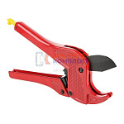 | 822553 | VLC-1311022 | VTm.394.M.160026 | Ножницы VALTEC до 26 мм (NEW) (1/40шт) | 667.00 руб. | >25 | >500 | 0 | шт |  | 0
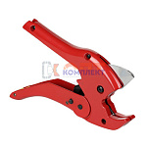 | 822552 | VLC-1311021 | VTm.395.0.160040 | Ножницы VALTEC до 40 мм (1 /27шт) | 1 171.00 руб. | >100 | 0 | 0 | шт |  | 0

